Sheet1
내셔널지오그래픽 팔레트 컬러 케이스(아이폰15)
STI : 02 6673 4900 , Fax : 02 6406 6543
배송주소:
제품명 | 내셔널지오그래픽 팔레트 컬러 케이스(아이폰15)
이미지 | 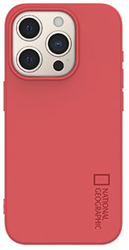 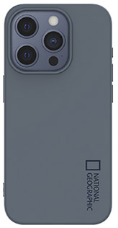 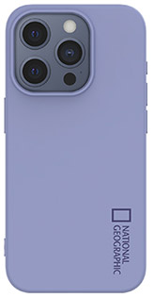 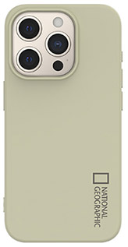 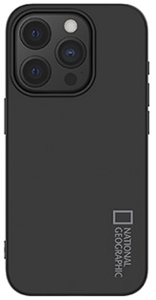 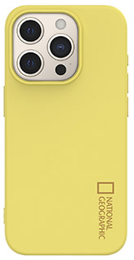 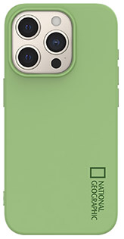 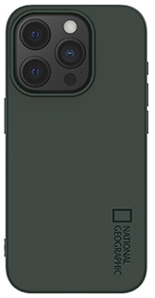
기종/색상 | 로즈 레드 | 레몬 옐로우 | 아보카도 그린 | 포레스트 그린 | 그레이 블루 | 라일락 퍼플 | 스톤 베이지 | 블랙
아이폰15
아이폰15 PLUS
아이폰15 PRO
아이폰15 PRO MAX

